Registro Historias de Usuario
 | Data and Analytics PRODUCT BACKLOG - CÓDIGO DE PROYECTO CO_496 CLIENTE: BANCO ADENINA S.A.

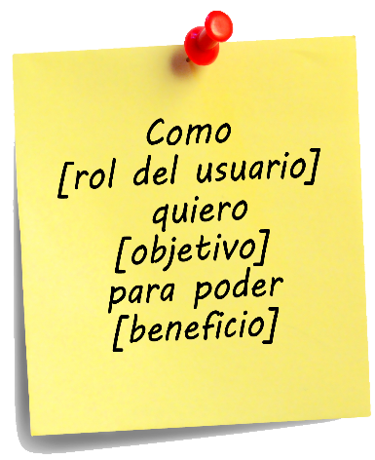
 |  |  | Como
REGISTRO DE HISTORIAS DE USUARIO |  |  | quiero
 |  |  | para
ID DE HISTORIA DE USUARIO |  | 4

Diligenciar los siguientes campos sin inicial mayúscula*
Limpiar
COMO

Guardar
QUIERO

PARA

Asignación Tareas
 | Data and Analytics PRODUCT BACKLOG - CÓDIGO DE PROYECTO CO_496 CLIENTE: BANCO ADENINA S.A.

ASIGNACIÓN DE TAREAS POR HISTORIA DE USUARIO |  |  |  | ID DE TAREA | 5

 |  | HISTORIA DE USUARIO | AGREGAR TAREA A HISTORIA DE USUARIO | ENCARGADO | ESTADO | Pendiente
3 |  | Como usuario quiero ver un catálogo para agregar productos |  |  | Pendiente | En progreso
 |  |  |  |  |  | Finalizado
10
Agregar
1

* En primer lugar, escriba el ID de una Historia de Usuario a la que requiera asignar tareas. Después, escriba la tarea y seleccione el encargado y el estado.

Sprint Backlog
 | Data and Analytics SPRINT BACKLOG - CÓDIGO DE PROYECTO CO_496 CLIENTE: BANCO ADENINA S.A.

Actualizar Estado
ID TAREA |  | 3 | ESTADO | Finalizado

 |  |  |  |  |  |  | SPRINT # | 3

PENDIENTE |  |  |  |  | EN PROGRESO |  |  |  | FINALIZADO
ID TAREA | DESCRIPCIÓN TAREA |  |  |  | ID TAREA | DESCRIPCIÓN TAREA |  |  | ID TAREA | DESCRIPCIÓN TAREA
2 | Tarea B |  |  |  | 4 |  |  |  | 3
1 | Tarea A

Sprint BurnDown
 | Data and Analytics PRODUCT BACKLOG - CÓDIGO DE PROYECTO CO_496 CLIENTE: BANCO ADENINA S.A.

SPRINT BURNDOWN CHART

SPRINT #

Duración: | 15 | días

Sprint Burndown
1/29/2021 | 15 | 15
1/30/2021 | 14 | 15
1/31/2021 | 13
2/1/2021 | 12
2/2/2021 | 11
2/3/2021 | 10
2/4/2021 | 9
2/5/2021 | 8
2/6/2021 | 7
2/7/2021 | 6
2/8/2021 | 5
2/9/2021 | 4
2/10/2021 | 3
2/11/2021 | 2
2/12/2021 | 1
Día calendario |  | Estimación planeada | Estimación actual
2021-01-29 |  | 15 | 15
2021-01-30 |  | 14 | 15
2021-01-31 |  | 13
2021-02-01 |  | 12
2021-02-02 |  | 11
2021-02-03 |  | 10
2021-02-04 |  | 9
2021-02-05 |  | 8
2021-02-06 |  | 7
2021-02-07 |  | 6
2021-02-08 |  | 5
2021-02-09 |  | 4
2021-02-10 |  | 3
2021-02-11 |  | 2
2021-02-12 |  | 1

